关系图
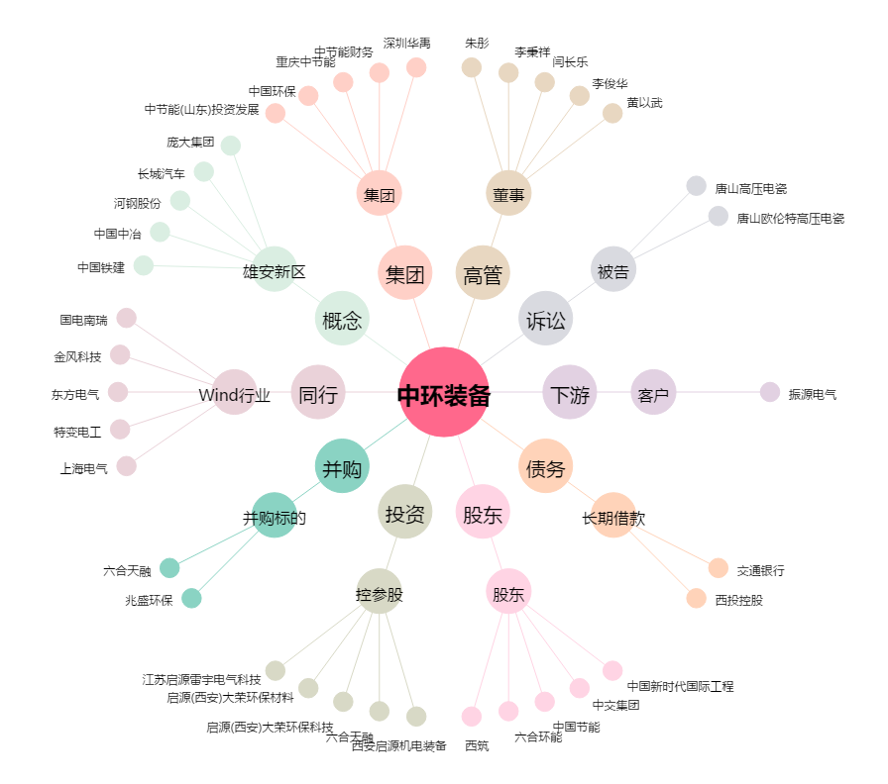
中环装备[300140.SZ] - 关系概览图

